Sheet1
zinc_id | CanonicalSmiles | ROMol | molecular_weight | formal_charge | esters | similarity
ZINC000012652346 | Cn1nc([O-])c(=O)nc1SCC1=C(C(=O)[O-])N2C(=O)C(N)C2SC1 | 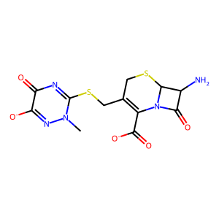 | 369.384 | -2 | 0 | 0.30838131798
ZINC000012652346 | Cn1[n-]c(=O)c(=O)nc1SCC1=C(C(=O)[O-])N2C(=O)C(N)C2SC1 | 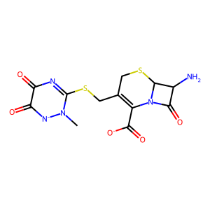 | 369.384 | -2 | 0 | 0.30694980695
ZINC000091894352 | Cn1cc(S(=O)(=O)N2CC(C(=O)[O-])C(C3CC3)C2)c(=O)n(C)c1=O | 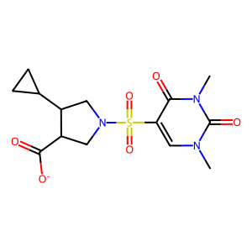 | 356.38 | -1 | 0 | 0.27593659942
ZINC000091320034 | O=C([O-])CCN1CCN(C(=O)c2c[nH]c(=O)cn2)C2CS(=O)(=O)CC21 | 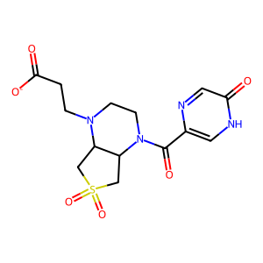 | 369.379 | -1 | 0 | 0.27327781983
ZINC000528542410 | Cn1cc(S(=O)(=O)[N-]C2Cc3ccccc3NC2=O)c(=O)n(C)c1=O | 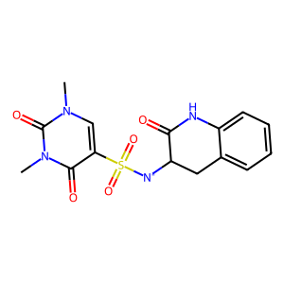 | 363.375 | -1 | 0 | 0.27079037801
ZINC000096163552 | CS(=O)(=O)N1CC2CN(Cc3nc4ncccn4n3)CC2(C(=O)[O-])C1 | 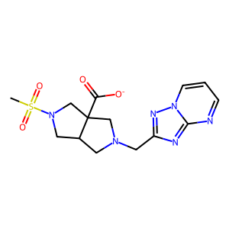 | 365.395 | -1 | 0 | 0.26931567329
ZINC000017144342 | Cn1c(N)c(S(=O)(=O)[N-]Cc2ccc3c(c2)OCO3)c(=O)n(C)c1=O | 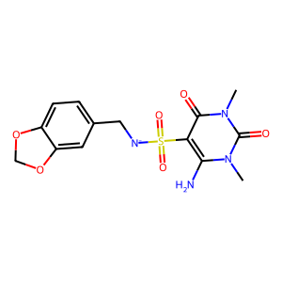 | 367.363 | -1 | 0 | 0.25976696367
ZINC000091745422 | CCCS(=O)(=O)N1CCN(CCC(=O)[O-])C2CS(=O)(=O)CC21 | 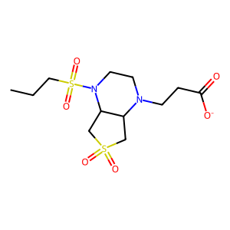 | 353.442 | -1 | 0 | 0.25960784314
ZINC000096151859 | CCS(=O)(=O)N1CC2CN(Cc3cc(=O)[nH]c(=O)[nH]3)CC2(C(=O)[O-])C1 | 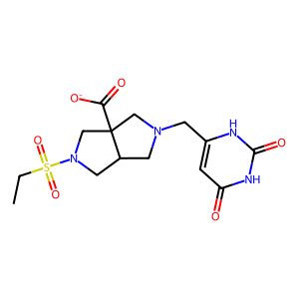 | 371.395 | -1 | 0 | 0.25562218891
ZINC000091690565 | Cc1cnn(CC(=O)N2CC3CN(S(C)(=O)=O)CC3(C(=O)[O-])C2)c1 | 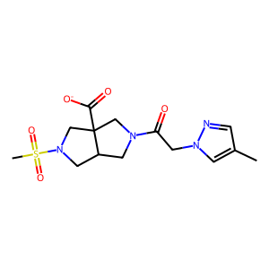 | 355.396 | -1 | 0 | 0.25482625483
ZINC000077354184 | O=C([O-])CN1CCN(Cc2nc(C(=O)[O-])co2)C2CS(=O)(=O)CC21 | 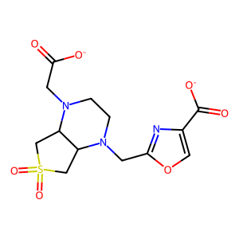 | 357.344 | -2 | 0 | 0.25341426404
ZINC000024345326 | Cn1cc(S(=O)(=O)[N-]C2(C)CCS(=O)(=O)C2)c(=O)n(C)c1=O | 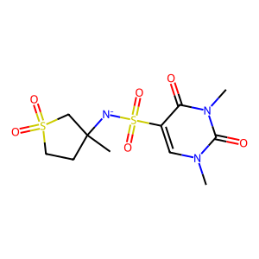 | 350.398 | -1 | 0 | 0.25299401198
ZINC000009307887 | CN(CCO)CCC(=O)NC1(C)CS(=O)(=O)CC1S(=O)(=O)[O-] | 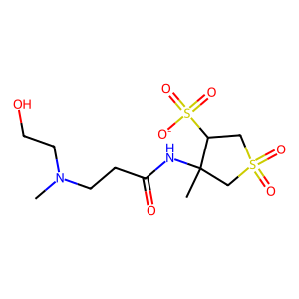 | 357.43 | -1 | 0 | 0.24642289348
ZINC000001872264 | Cn1c([O-])c(S(=O)c2c([O-])n(C)c(=O)n(C)c2=O)c(=O)n(C)c1=O | 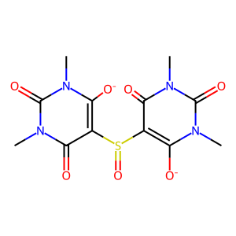 | 356.316 | -2 | 0 | 0.24311926606
ZINC000077353848 | O=C([O-])CN1CCN(C(=O)CCCn2cncn2)C2CS(=O)(=O)CC21 | 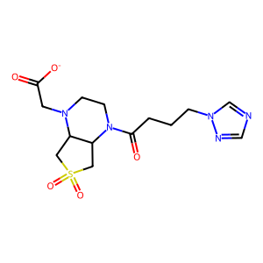 | 370.411 | -1 | 0 | 0.23393739703
ZINC000056103857 | Cn1cc(S(=O)(=O)[N-]CC(=O)NCC(F)(F)F)c(=O)n(C)c1=O | 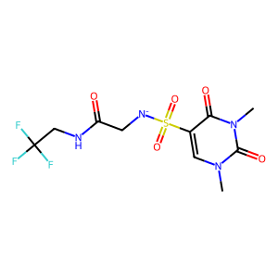 | 357.29 | -1 | 0 | 0.2268370607
ZINC000244875028 | Cc1nc(NC(=O)CN2CCN(S(N)(=O)=O)CC2)sc1C(=O)[O-] | 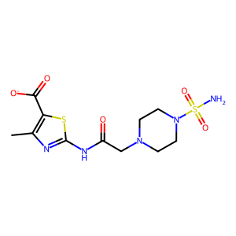 | 362.413 | -1 | 0 | 0.21951219512
ZINC000585138604 | CS(C)(=O)=NS(=O)(=O)N1CCN(C(=O)C2(C(=O)[O-])CC2)CC1 | 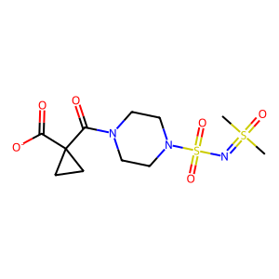 | 352.414 | -1 | 0 | 0.21762114537
ZINC000952987906 | Cc1ccc(S(=O)(=O)N2CCN(C(=O)Cn3[n-]nnc3=N)CC2)cc1 | 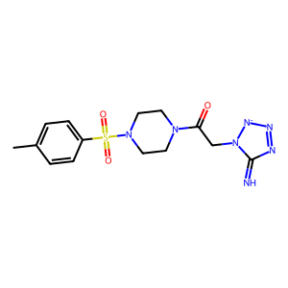 | 364.411 | -1 | 0 | 0.2173553719
ZINC000092022362 | CN1CCN(C(=O)N2CCN(CCC(=O)[O-])C3CS(=O)(=O)CC32)CC1 | 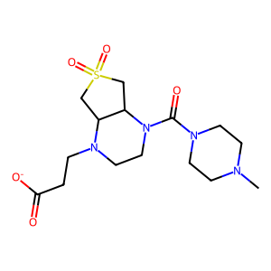 | 373.455 | -1 | 0 | 0.2131147541
ZINC000002898447 | Cc1[nH]c(=O)[nH]c(=O)c1S(=O)(=O)[N-]c1ccc(S(N)(=O)=O)cc1 | 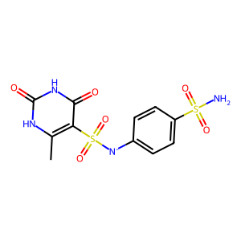 | 359.365 | -1 | 0 | 0.21011673152
ZINC000012687369 | Nc1cc(=O)[n-]c(SCC(=O)NC(=O)NC2CCS(=O)(=O)C2)n1 | 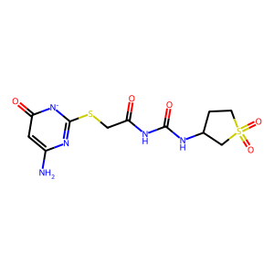 | 360.397 | -1 | 0 | 0.20970537262
ZINC000011905809 | NS(=O)(=O)c1ccc(NC(=O)CSc2n[nH]c(=O)[n-]c2=O)cc1 | 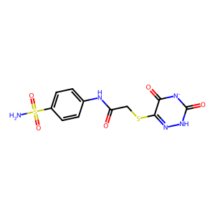 | 356.365 | -1 | 0 | 0.20815632965
ZINC000001532061 | COc1cc(OC)nc(NC(=O)[N-]S(=O)(=O)N(C)S(C)(=O)=O)n1 | 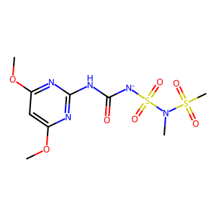 | 368.373 | -1 | 0 | 0.19982847341
ZINC000091288550 | Cn1nnnc1SCCNC(=O)c1cnc(Cn2cncn2)[n-]c1=O | 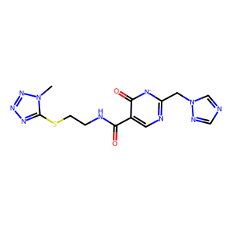 | 361.371 | -1 | 0 | 0.18653690187
ZINC000006095847 | O=C([O-])CNC(=O)CNC(=O)CNC(=O)CSC(=O)c1ccccc1 | 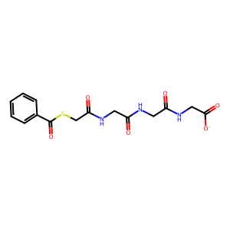 | 366.375 | -1 | 0 | 0.14447884417

